Sheet1
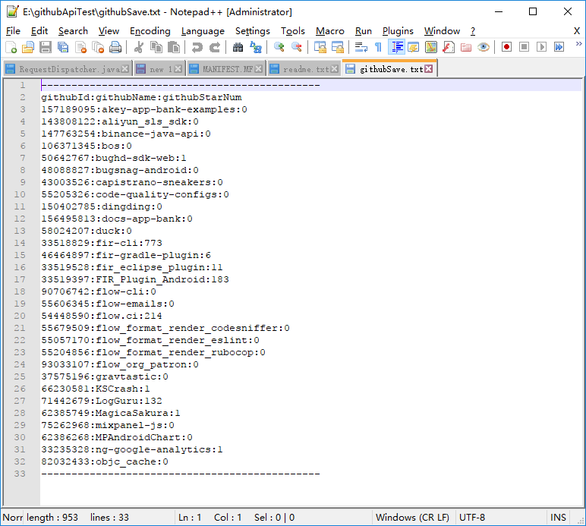
1.确认java jdk版本，我使用的是11.0.1，jre是18.9

2.将githubInfo.jar包放入任意目录下 如E:\\test
3.确认pc中是否有E盘
4.打开cmd窗口 cd至指定路径 E:\\
5.执行命令java -jar githubInfo.jar
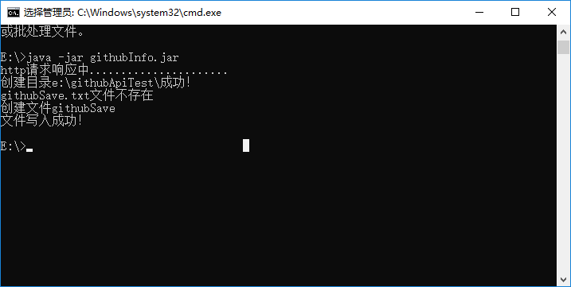

6.E:\\githubApiTest下的githubSave.txt存储了 https://github.com/FIRHQ/ 的所有开源项目的名称还有star 数

